Sheet1 (2)
 |  |  |  |  |  |  |  |  |  |  |  |  |  | C4
 |  | 测 量 放 样 记 录

工程名称 |  |  | 温州市瓯江口新区一期市政工程PPP项目（瓯扬河、滨水北路和跨海一路等）一河八路十二桥工程 |  |  |  |  | 施工单位 |  |  | 上海建工集团股份有限公司
放样部位（桩号） |  |  | 跨海一路（K2+720~K2+883.312）中面层 |  |  |  |  | 放样日期 |  |  | 2018-03-23
原施测人 |  |  | 李璐 |  |  |  |  | 放样人 |  |  | 陈赛美
测量放样情况（示意图） | 测站点 |  |  | / |  |  | 后视点 |  |  | E11-2
 | 测站点高程 |  |  | / |  |  | 后视点高程 |  |  | 4.355

 | 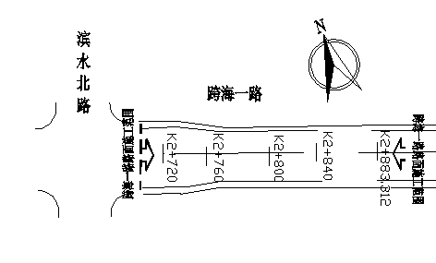

 | 桩号 |  | 左25.5m |  | 左21.5m | 左19m | 左4m |  | 中 |  | 右4m | 右19m | 右21.5m | 右25.5m
 | K2720.00 |  | 4.064 |  | 4.147 | 4.196 | 4.495 |  | 4.575 |  | 4.496 | 4.196 | 4.144 | 4.067
 | K2740.00 |  | 4.006 |  | 4.085 | 4.137 | 4.436 |  | 4.516 |  | 4.438 | 4.138 | 4.088 | 4.007
 | 桩号 |  | 左22m |  | 左18m | 左15.5m | 左4m |  | 中 |  | 右4m | 右15.5m | 右18m | 右22m
 | K2780.00 |  | 3.959 |  | 4.041 | 4.089 | 4.322 |  | 4.401 |  | 4.322 | 4.093 | 4.042 | 3.963
 | K2780.00 |  | 3.902 |  | 3.980 | 4.032 | 4.259 |  | 4.340 |  | 4.261 | 4.029 | 3.979 | 3.902
 | K2780.00 |  | 3.842 |  | 3.922 | 3.970 | 4.202 |  | 4.282 |  | 4.201 | 3.971 | 3.923 | 3.844
 | K2780.00 |  | 3.796 |  | 3.874 | 3.924 | 4.154 |  | 4.234 |  | 4.156 | 3.923 | 3.874 | 3.793
 | K2780.00 |  | 3.756 |  | 3.839 | 3.890 | 4.119 |  | 4.198 |  | 4.118 | 3.888 | 3.839 | 3.756
 | K2883.31 |  | 3.760 |  | 3.836 | 3.888 | 4.118 |  | 4.198 |  | 4.119 | 3.890 | 3.836 | 3.756

放样 依据

备 注

 | 观测： |  |  | 放样： |  |  | 计算： |  |  |  | 施工项目技术负责人：

